インストール

インストール

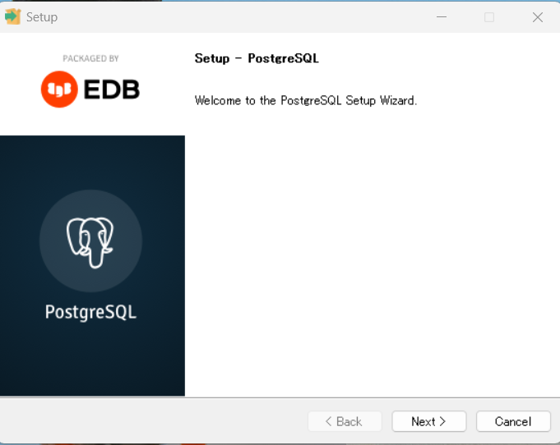
Ⅰ.PostgreSQLのダウンロード |  |  |  |  | Ⅱ.PostgreSQLのインストール
1 | https://www.postgresql.org/ |  | にアクセスする |  | 1 | 「NEXT」を押下
 | 「Download」を押下
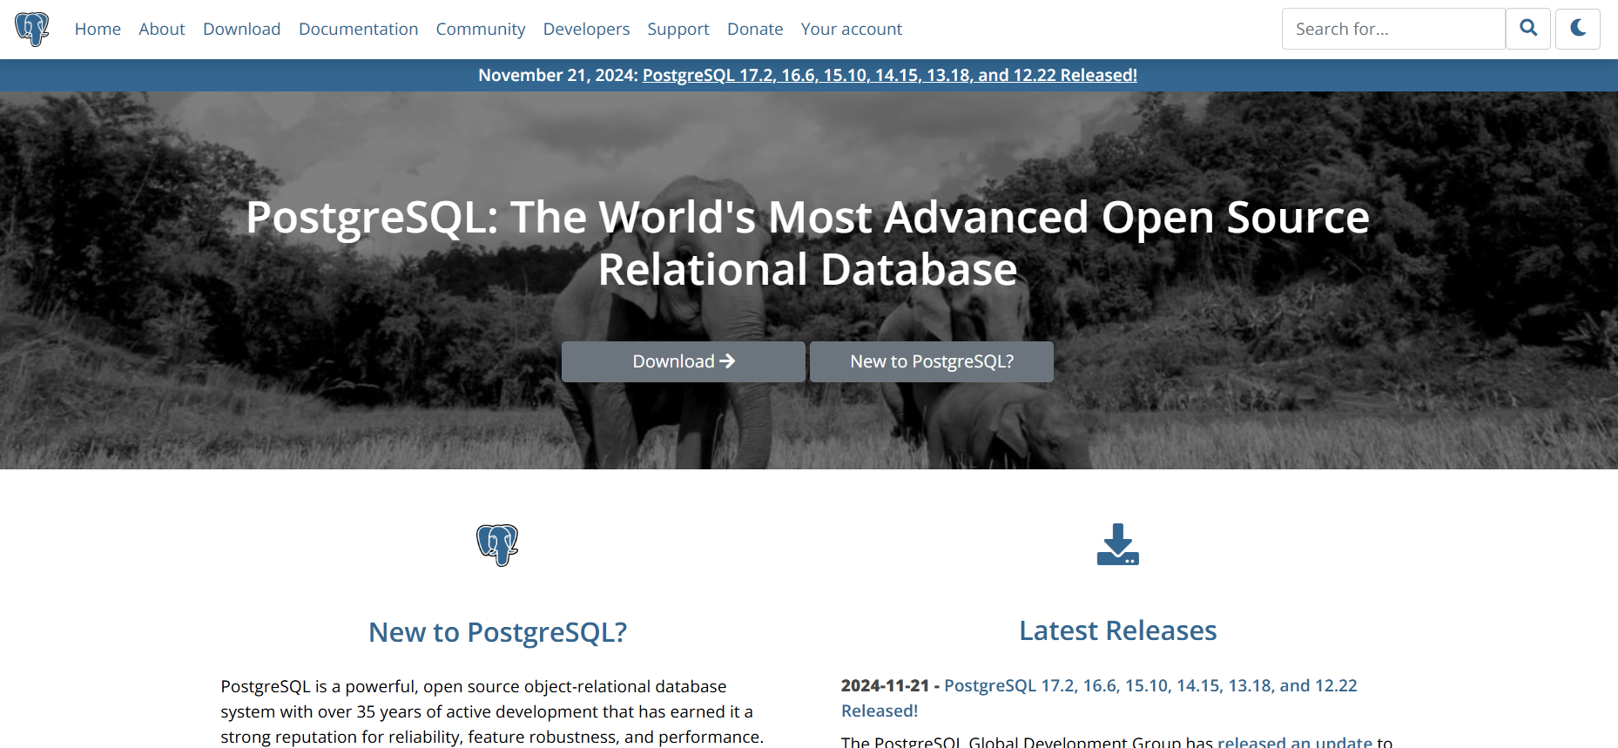

2 | 「Windows」を押下
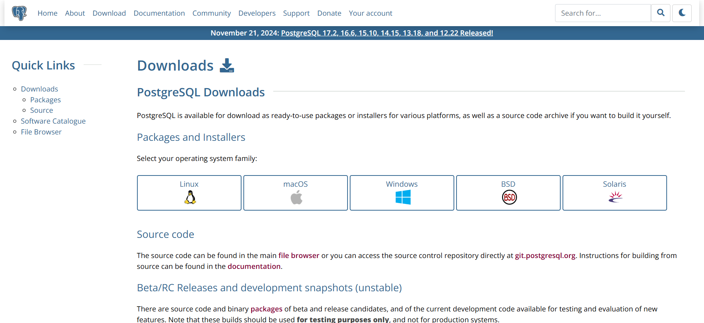

 |  |  |  |  | 2 | 「NEXT」を押下
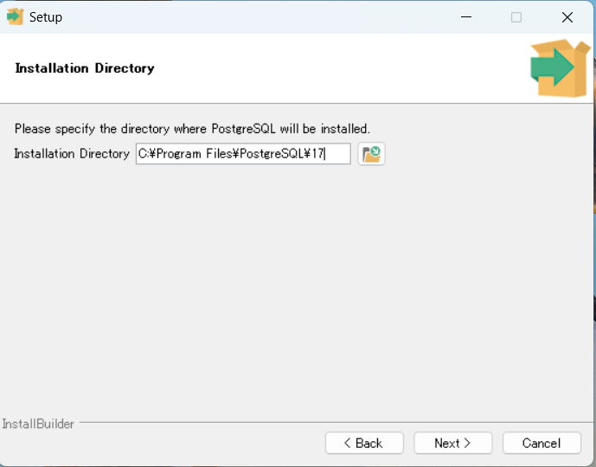

3 | 「Download the installer」を押下

Windows x86-64

 |  |  |  |  | 3 | 全てにチェックをいれて「NEXT」を押下
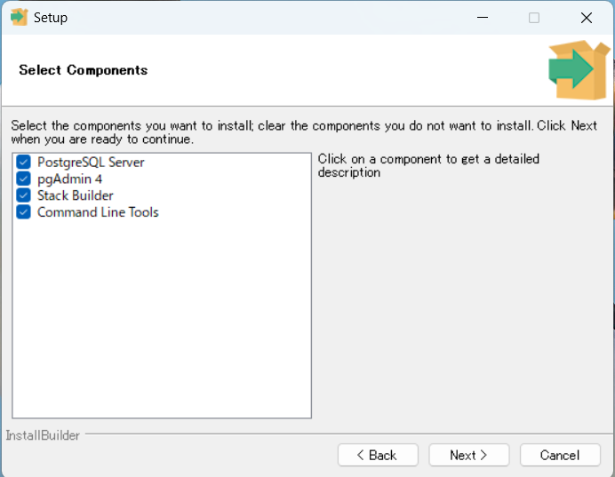

4 | 指定のバージョンのものを押下してダウンロードする
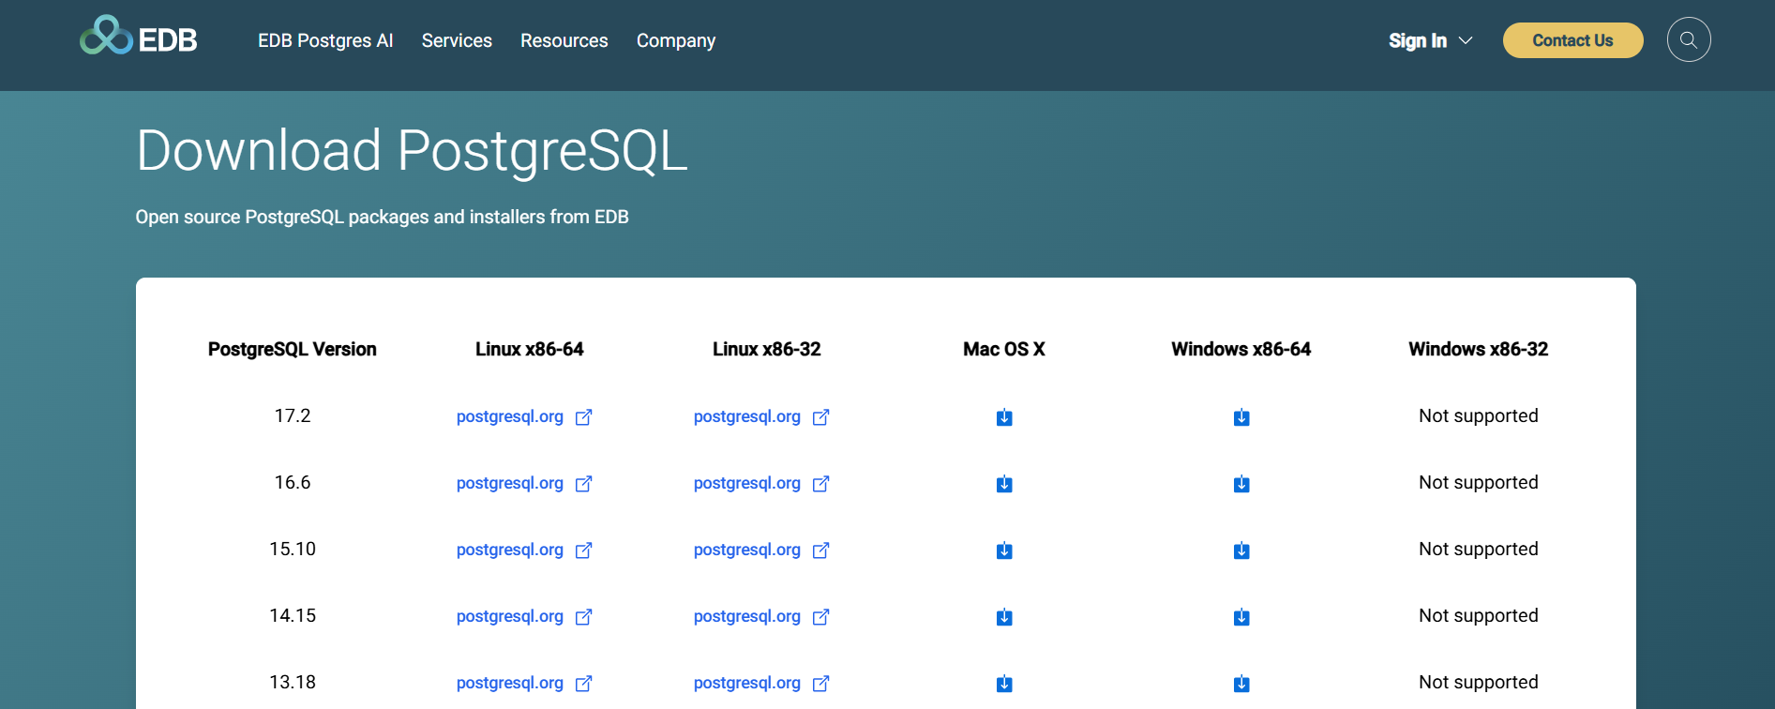

 |  | ↑バージョンはここで確認 |  | ↑ダウンロードボタン

 |  |  |  |  | 4 | 「NEXT」を押下(データを保存するためのフォルダ設定)
 |  |  |  |  |  | ※初期設定のままであればC:\Program Filesの下に保存される
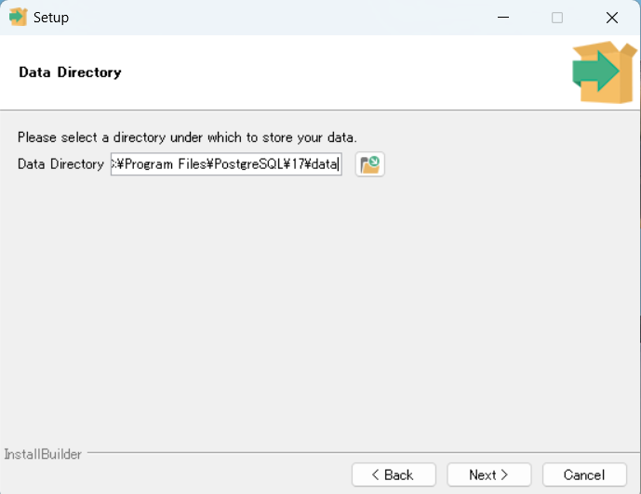

 |  |  |  |  | 5 | パスワード(任意)を設定して、「NEXT」を押下（管理者権限のパスワード） |  | ※忘れると管理者ログインできなくなる
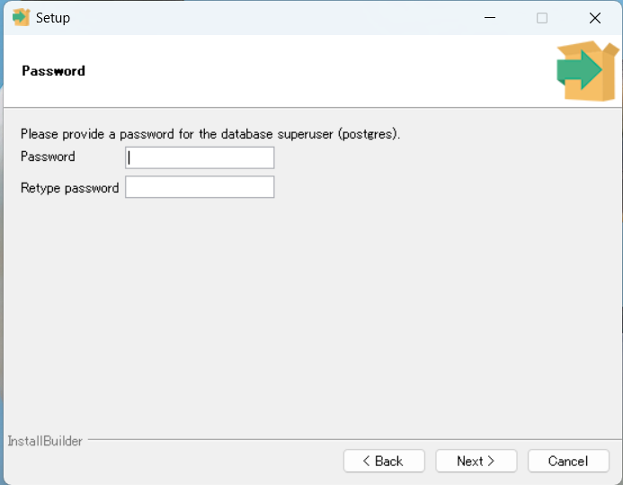

 |  |  |  |  | 6 | 「NEXT」を押下
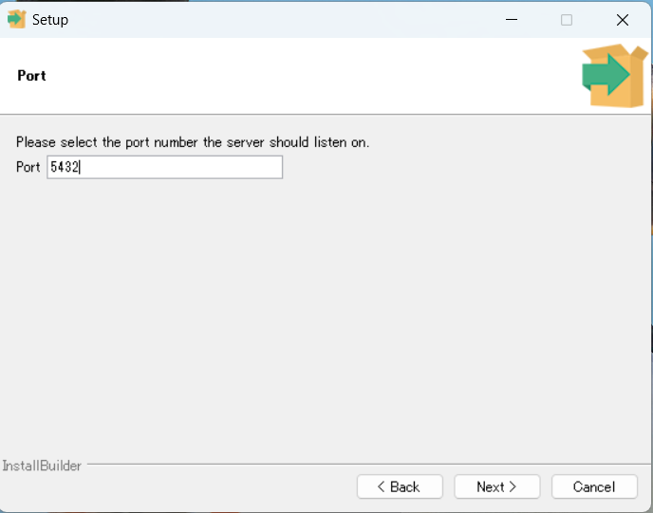

 |  |  |  |  | 7 | 「C」を選択して、「NEXT」を押下
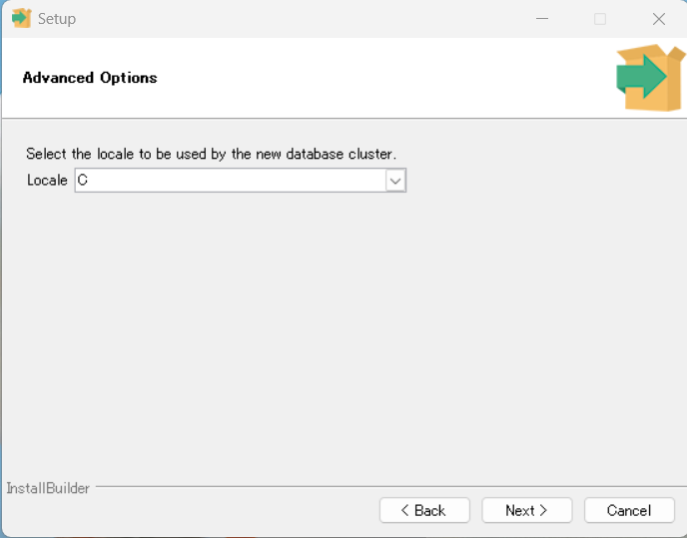

 |  |  |  |  | 8 | 「NEXT」を押下
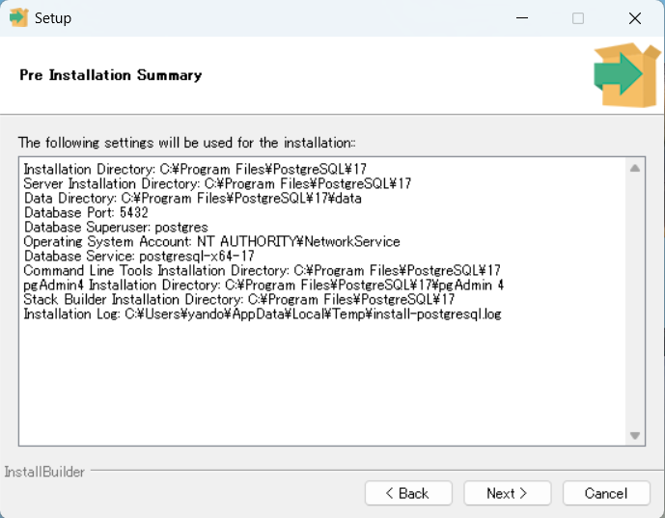

 |  |  |  |  | 9 | 「NEXT」を押下(インストールが開始)
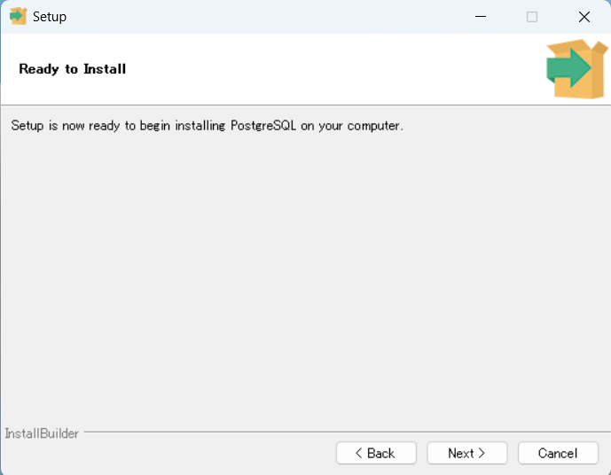

 |  |  |  |  |  |  |  | 次のページの 「Stuck Builder～」のチェックは外す

 |  |  |  |  | 補足：デスクトップにショートカット作成
 |  |  |  |  | C:\Program Files\PostgreSQL\17\pgAdmin 4\runtime |  | を開く
 |  |  |  |  | pgAdmin4.exeファイルを右クリックでデスクトップに移動し、ショートカット作成

クライアントPCの接続設定
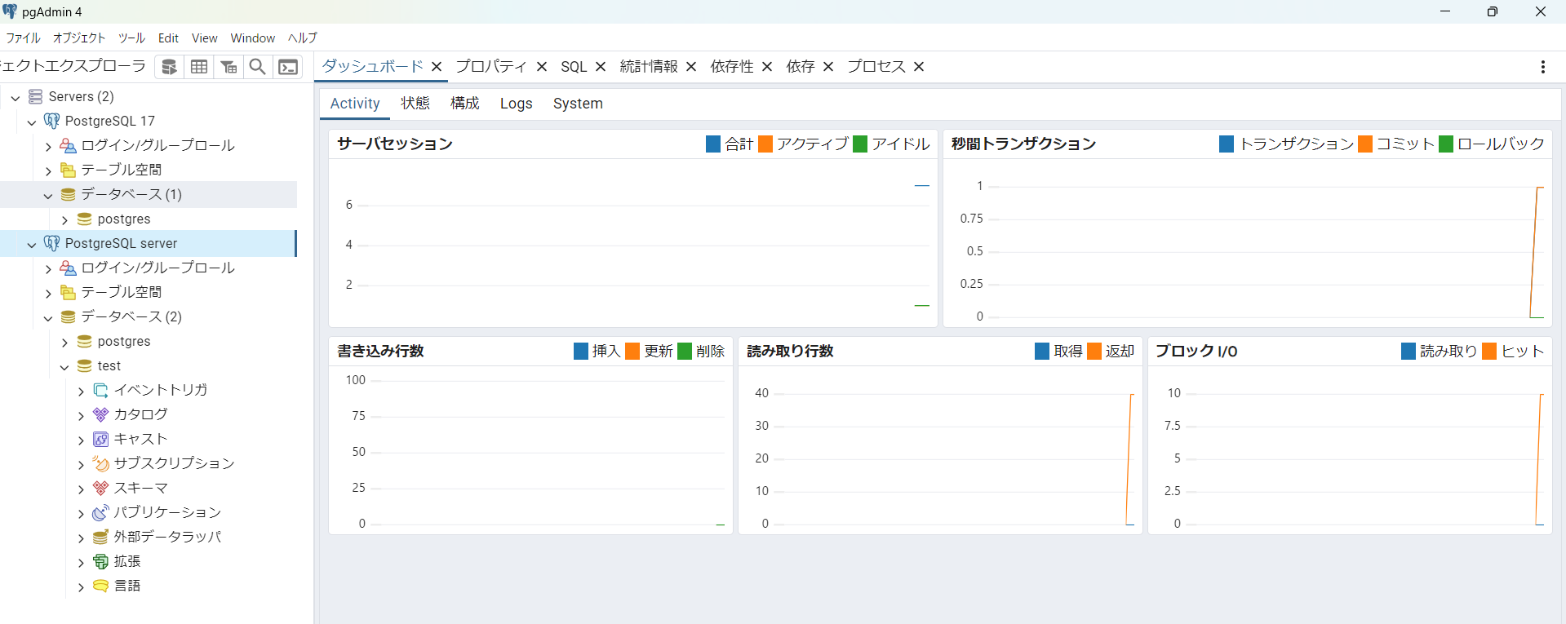
クライアントPCの接続設定

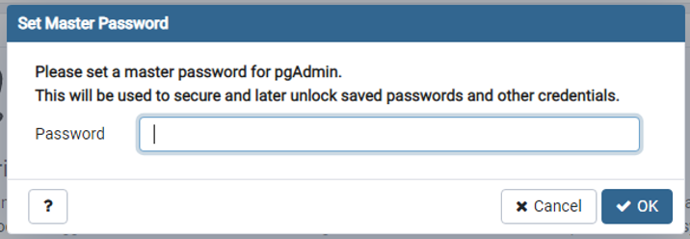
Ⅰ.クライアントPC設定
1 | インストールしたpdAdmin4を起動する
 | インストールの際に設定したパスワードを入力

※日本語になっていない場合
ファイル＞設定＞user laungage で日本語にする

2 | Serverを右クリックし、登録＞サーバーを押下
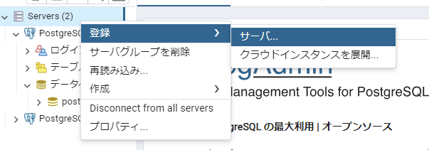

3 | 名前：任意の名前（今回は「PostgreSQL sever」）を入力する
 | 「接続」を押下
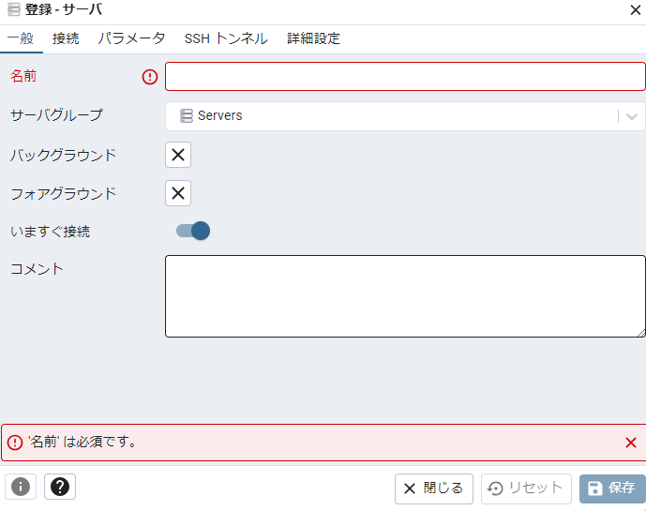
PostgreSQL server

4 | 下記の必要事項を入力し、活性化された「保存」を押下
 | ホスト名/アドレス： |  | サーバー側のIPアドレス(今回は192.168.2.230)
 | ポート番号： | 5432
 | 管理用データベース：file_management_system
 | ユーザ名：開発時はユーザー作成したものを使用すること（管理者は基本使用しない）
 | パスワード：パスワードに設定したもの
 | パスワードを保存：有効
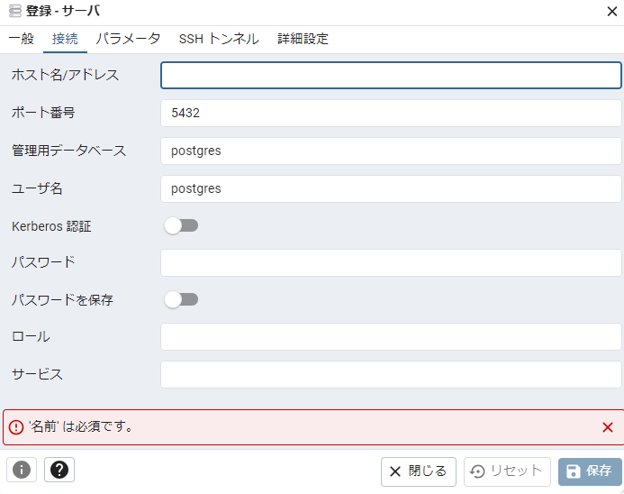
192.168.2.230
ユーザー名
 |  |  |  | 管理者
 |  |  |  | ユーザー名： | postgres
 |  |  |  | パスワード： | Justin2024

 |  |  |  | ユーザー
 |  |  |  | ユーザー名： | justinuser
 |  |  |  | パスワード： | Justin001
file_management_system

パスワード

6 | 接続成功の場合：データベースpostgresの情報がダッシュボードに表示されることを確認

サーバーの接続設定
サーバーの接続設定

 |  |  |  |  | 参考資料
Ⅱ.サーバー側設定 |  |  |  |  | https://www.teamxeppet.com/postgresql-win2016-install/#toc3
 |  |  |  |  | https://www.teamxeppet.com/postgresql-client-connect/#toc3
1 | C:\Program Files\PostgreSQL\17\data
 | pg_hba.conf のファイルを開く

2 | 「# IPv4 local connections: 」の下に追記する
 | host all all 0.0.0.0/0 md5

3 | 「# IPv6 local connections: 」の下に追記する
 | host all all ::0/0 md5

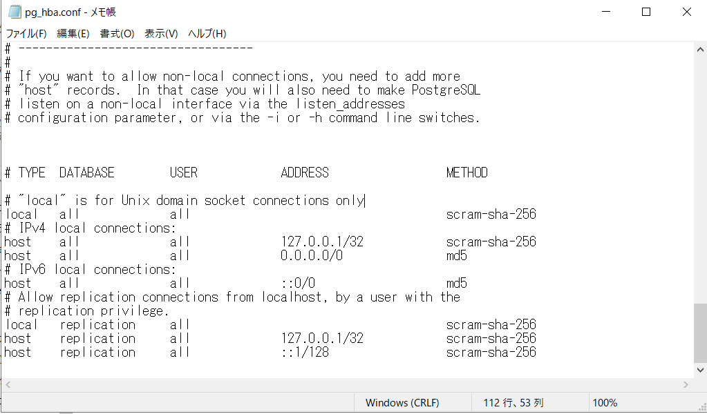

4 | C:\Program Files\PostgreSQL\17\data
 | postgresql.conf のファイルを開く
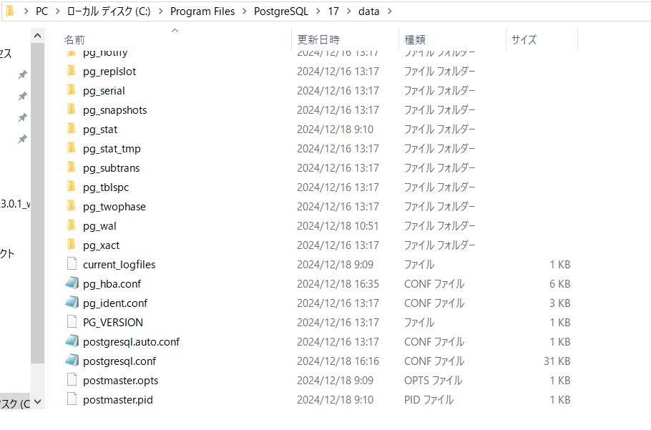

5 | listen_addressesを書き換える
listen_addresses = 'localhost' |  | → | listen_addresses = '*' | に変更

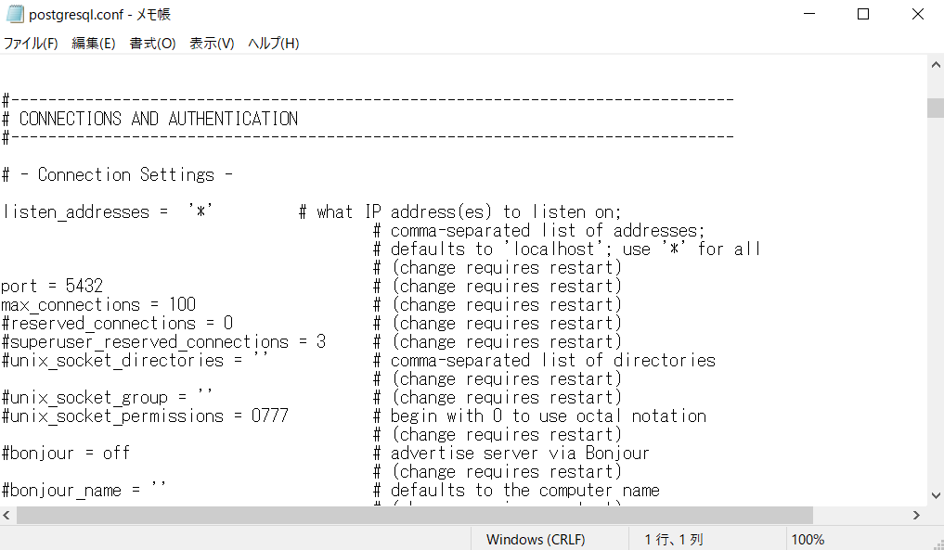

※PostgreSQLが立ち上がらないときコマンドプロンプトでサーバ起動確認
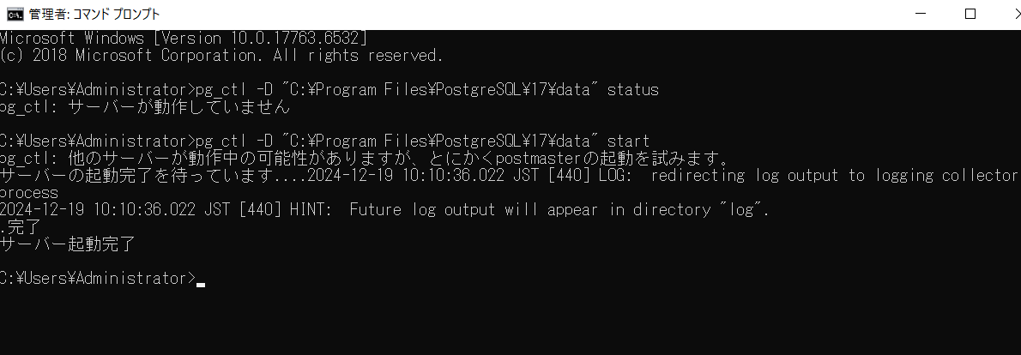

サーバー起動
pg_ctl -D "C:\Program Files\PostgreSQL\17\data" start

サーバー状態確認
pg_ctl -D "C:\Program Files\PostgreSQL\17\data" status
※インスタンス起動時に接続待受プロセスが起動するため、リスナーの別途起動は不要

